Sheet1
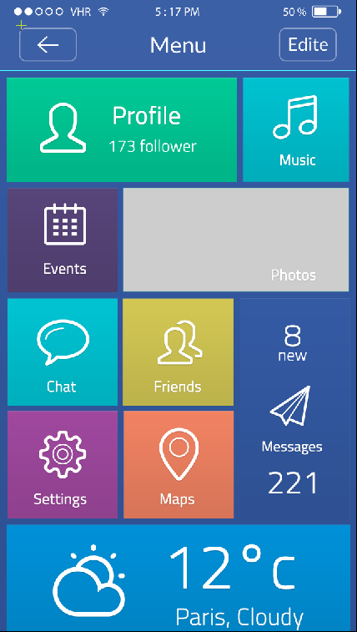

導遊
餐廳



Photos
景點

旅行社
免稅店

伴手禮品
飯店

廣告欄位
車行

